台車情報
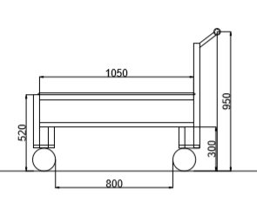
 | 進度1 トラバーサ関係なし | 進度2 トラバーサ関係あり | VB単品 | 洗浄品 | Frカバー | VB完成品 | 鉄パレ | 整備室受入１ | 整備室受入２ | INV受入 | INVバラシ | INV空
見出し色
ルート数 | 8 | 3 | 1 | 1 | 1 | 1 | 6 | 4 | 1 | 1 | 1 | 1
台車 | 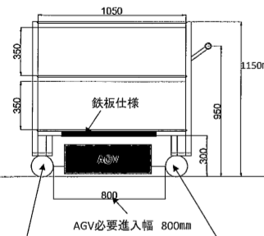 |  |  |  |  |  | 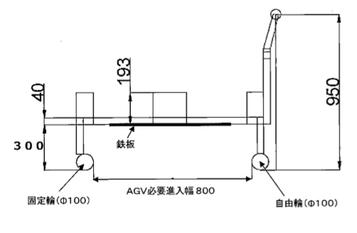 | 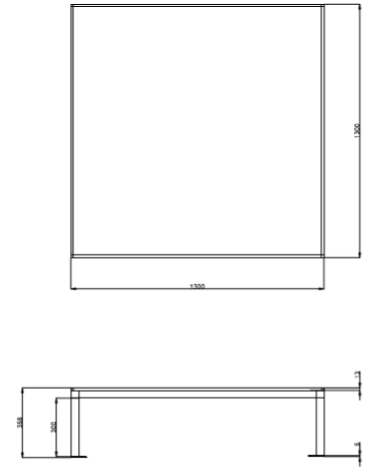

台車進入方向

搬送ルート | T-154 メイン① | T-403 MGケース | T-154 VB単品 | メインサブ洗浄品 | Frカバー | VB完成品 | T-154 ステータ | 整備室① | 整備室⑤ | INV受入 | INVバラシ | INV空
 | T-154 メイン② | T-403 DF |  |  |  |  | T-154 ロータ | 整備室②
 | T-154 サブ① | T-403 大物ギヤ |  |  |  |  | T-403 TAケース① | 整備室③
 | T-154 サブ② |  |  |  |  |  | T-403 TAケース② | 整備室④
 | T-154 VB単品 |  |  |  |  |  | T-403 MGケース①
 | T-403 ファイナル① |  |  |  |  |  | T-403 MGケース②
 | T-403 ファイナル②
 | T-403 メイン

進度(ファイナル①)
 |  | 生産台数 | 14000 |  |  | 要 素 作 業 票 （タイプⅢ） |  |  |  |  | 承認 | 確認 | 作成
工場 |  | 台数 | 345
対象ライン |  | C.T | 73 | AGV速度 | 0.5 |  | 作成年月日：2021年4月16日

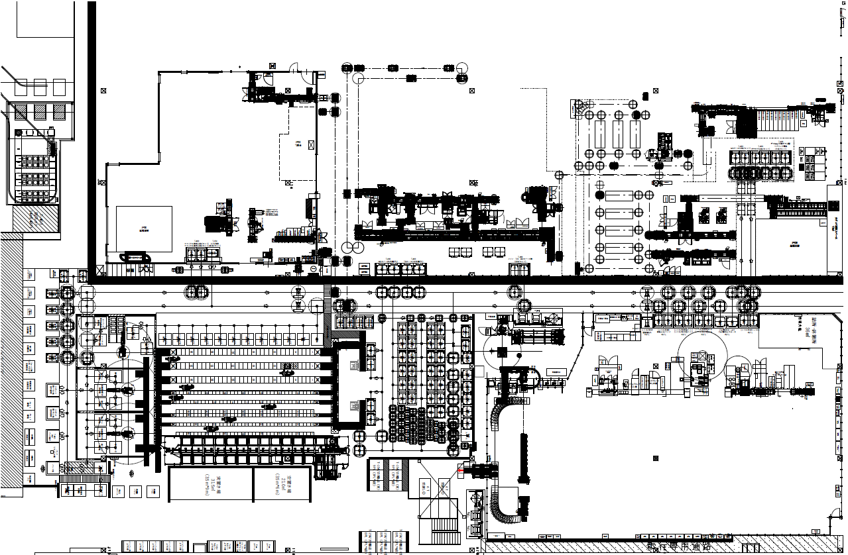
要素作業名 |  |  |  |  |  |  | 定期/定量 | 回 | ロット台数 | サイクル |  | 直当たり回数
手順 | 要 素 作 業 内 容 |  | 走行距離 | 走行 | 作業 | AGV作業 | 合計 | 必要人工 |  | 運搬具 |  | 規格
 | 開始 |  |  | 0 |  | 0.00
 | 走行 |  |  | 0 |  | 0.00
 | 旋回 |  |  | 0 |  | 4.50
 | 走行 |  |  | 0 |  | 0.00
 | 旋回 |  |  | 0 |  | 4.50
 | 走行 |  |  | 0 |  | 0.00
 | 旋回 |  |  | 0 |  | 4.50
 | 旋回 |  |  | 0 |  | 4.50
 | 開始 |  |  | 0 |  | 0.00
 | リフトアップ |  |  | 0 |  | 5.50
 | 走行 |  | 1.5 | 3 |  | 0.00
 | リフトダウン |  |  | 0 |  | 5.50
 | 旋回 |  |  | 0 |  | 4.50
 | 走行 |  | 5.6 | 11.2 |  | 0.00
 | 旋回 |  |  | 0 |  | 4.50
 | 走行 |  | 21 | 42 |  | 0.00
 | 旋回 |  |  | 0 |  | 4.50
 | 走行 |  | 2.4 | 4.8 |  | 0.00
 | シャッター開待ち |  |  | 0 | 15.00 | 0.00
 | 走行 |  | 1.6 | 3.2 |  | 0.00
 | シャッター閉待ち |  |  | 0 | 15.00 | 0.00
 | リフトダウン |  |  | 0 |  | 5.50 | 128.7
 | 開始 |  |  | 0 |  | 0.00
 | 旋回 |  |  | 0 |  | 4.50
 | 走行 |  | 1 | 2 |  | 0.00
 | 旋回 |  |  | 0 |  | 4.50
 | 開始 |  |  | 0 |  | 0.00
 | リフトアップ |  |  | 0 |  | 5.50
 | シャッター開待ち |  |  | 0 | 15.00 | 0.00
 | 走行 |  | 1.6 | 3.2 |  | 0.00
 | シャッター閉待ち |  |  | 0 | 15.00 | 0.00
 | 走行 |  | 2.4 | 4.8 |  | 0.00
 | 旋回 |  |  | 0 |  | 4.50
 | 走行 |  | 13.5 | 27 |  | 0.00
 | 旋回 |  |  | 0 |  | 4.50
 | 走行 |  | 1.3 | 2.6 |  | 0.00
 | 旋回 |  |  | 0 |  | 4.50
 | 走行 |  | 1.5 | 3 |  | 0.00
 | リフトダウン |  |  | 0 |  | 5.50
 | 開始 |  |  | 0 | 80.00 | 0.00
 | リフトアップ |  |  | 0 |  | 5.50
 | 走行 |  | 1.5 | 3 |  | 0.00
 | 旋回 |  |  | 0 |  | 4.50
 | 走行 |  | 3.9 | 7.8 |  | 0.00
 | 旋回 |  |  | 0 |  | 4.50
 | 走行 |  | 2.2 | 4.4 |  | 0.00
 | 旋回 |  |  | 0 |  | 4.50
 | 走行 |  | 5.7 | 11.4 |  | 0.00
 | 旋回 |  |  | 0 |  | 4.50
 | 走行 |  | 27.6 | 55.2 |  | 0.00
 | 旋回 |  |  | 0 |  | 4.50
 | 走行 |  | 1.8 | 3.6 |  | 0.00
 | リフトダウン |  |  | 0 |  | 5.50
 | 旋回 |  |  | 0 |  | 4.50
 | リフトアップ |  |  | 0 |  | 5.50
 | 走行 |  | 2.1 | 4.2 |  | 0.00
 | リフトダウン |  |  | 0 |  | 5.50
 | 開始 |  |  | 0 |  | 0.00
 | リフトアップ |  |  | 0 |  | 5.50
 | 走行 |  | 1.4 | 2.8 |  | 0.00
 | リフトダウン |  |  | 0 |  | 5.50
 | 旋回 |  |  | 0 |  | 4.50
 | リフトアップ |  |  | 0 |  | 5.50
 | 走行 |  | 10.6 | 21.2 |  | 0.00
 | リフトダウン |  |  | 0 |  | 5.50
 | 旋回 |  |  | 0 |  | 4.50
 | リフトアップ |  |  | 0 |  | 5.50
 | 走行 |  | 1.2 | 2.4 |  | 0.00
 | リフトダウン |  |  | 0 |  | 5.50
 | 旋回 |  |  | 0 |  | 4.50
 | リフトアップ |  |  | 0 |  | 5.50
 | 走行 |  | 1.5 | 3 |  | 0.00
 | リフトダウン |  |  | 0 |  | 5.50 | 411.6
 | 開始 |  |  | 0 | 184.00 | 0.00
 | リフトアップ |  |  | 0 |  | 5.50
 | 走行 |  | 1.5 | 3 |  | 0.00
 | リフトダウン |  |  | 0 |  | 5.50
 | 旋回 |  |  | 0 |  | 4.50
 | リフトアップ |  |  | 0 |  | 5.50
 | 走行 |  | 1.2 | 2.4 |  | 0.00
 | リフトダウン |  |  | 0 |  | 5.50
 | 旋回 |  |  | 0 |  | 4.50
 | 走行 |  | 6.4 | 12.8 |  | 0.00
 | リフトダウン |  |  | 0 |  | 5.50
 | 旋回 |  |  | 0 |  | 4.50
 | 走行 |  | 1.2 | 2.4 |  | 0.00
 | リフトダウン |  |  | 0 |  | 5.50
 | 旋回 |  |  | 0 |  | 4.50
 | 走行 |  | 13.3 | 26.6 |  | 0.00
 | リフトダウン |  |  | 0 |  | 5.50
 | 旋回 |  |  | 0 |  | 4.50
 | リフトアップ |  | 1.2 | 2.4 |  | 5.50
 | 走行 |  |  | 0 |  | 0.00
 | リフトダウン |  |  | 0 |  | 5.50
 |  |  |  | 0 |  | 0.00 | 305.6
合 計 時 間 |  |  |  | 275.4 | 324.0 | 260.00
 |  |  |  |  |  |  | 859.4 | s
 |  |  |  |  |  |  | 14.323333333 | min
 |  |  |  |  |  |  | 0.23872222222 | H
 |  |  |  |  |  |  | 0.012242165242 | 日

進度(MGケース)
 |  | 生産台数 | 14000 |  |  | 要 素 作 業 票 （タイプⅢ） |  |  |  |  | 承認 | 確認 | 作成
工場 |  | 台数 | 345
対象ライン |  | C.T | 73 | AGV速度 | 0.5 |  | 作成年月日：2021年4月16日

要素作業名 |  |  |  |  |  |  | 定期/定量 | 回 | ロット台数 | サイクル |  | 直当たり回数
手順 | 要 素 作 業 内 容 |  | 走行距離 | 走行 | 作業 | AGV作業 | 合計 | 必要人工 |  | 運搬具 |  | 規格
 | 開始 |  |  | 0 |  | 0.00
 | 走行 |  |  | 0 |  | 0.00
正味搬送時間？
製造に引き渡すまでの時間は？
 | 旋回 |  |  | 0 |  | 4.50
 | 走行 |  |  | 0 |  | 0.00
 | 旋回 |  |  | 0 |  | 4.50
 | 走行 |  |  | 0 |  | 0.00
 | 旋回 |  |  | 0 |  | 4.50
 | 旋回 |  |  | 0 |  | 4.50
 | 開始 |  |  | 0 |  | 0.00
 | リフトアップ |  |  | 0 |  | 5.50
 | 走行 |  | 1 | 2 |  | 0.00
 | リフトダウン |  |  | 0 |  | 5.50
 | 旋回 |  |  | 0 |  | 4.50
 | 走行 |  | 2.6 | 5.2 |  | 0.00
 | 旋回 |  |  | 0 |  | 4.50
 | 走行 |  | 32.3 | 64.6 |  | 0.00
 | 旋回 |  |  | 0 |  | 4.50
 | 走行 |  | 10.5 | 21 |  | 0.00
 | 停止 |  |  | 0 | 20.00 | 0.00
 | 走行 |  | 2.3 | 4.6 |  | 0.00
 | 停止 |  |  | 0 | 2.50 | 0.00
 | 走行 |  | 1.6 | 3.2 |  | 0.00
 | 旋回 |  |  | 0 |  | 4.50
 | 走行 |  | 3.7 | 7.4 |  | 0.00
 | 旋回 |  |  | 0 |  | 4.50
 | 走行 |  | 1.5 | 3 |  | 0.00
 | リフトダウン |  |  | 0 |  | 5.50 | 172.5
 | 開始 |  |  | 0 |  | 0.00
 | 旋回 |  |  | 0 |  | 4.50
 | 走行 |  | 1.5 | 3 |  | 0.00
 | 旋回 |  |  | 0 |  | 4.50 | 12.0
 | 開始 |  |  | 0 |  | 0.00
 | 走行 |  | 1.5 | 3 |  | 0.00
 | 旋回 |  |  | 0 |  | 4.50
 | 走行 |  | 3.7 | 7.4 |  | 0.00
 | 旋回 |  |  | 0 |  | 4.50
 | 走行 |  | 1.6 | 3.2 |  | 0.00
 | 停止 |  |  | 0 | 20.00 | 0.00
 | 走行 |  | 2.3 | 4.6 |  | 0.00
 | 停止 |  |  | 0 | 2.50 | 0.00
 | 走行 |  | 9 | 18 |  | 0.00
 | 旋回 |  |  | 0 |  | 4.50
 | 走行 |  | 75 | 150 |  | 0.00
 | 旋回 |  |  | 0 |  | 4.50
 | 走行 |  | 0.5 | 1 |  | 0.00
 | 旋回 |  |  | 0 |  | 4.50
 | 走行 |  | 1.5 | 3 |  | 0.00
 | リフトダウン |  |  | 0 |  | 5.50 | 240.7
 | 開始 |  |  | 0 | 80.00 | 0.00
 | リフトアップ |  |  | 0 |  | 5.50
 | 走行 |  | 1.5 | 3 |  | 0.00
 | 旋回 |  |  | 0 |  | 4.50
 | 走行 |  | 6.9 | 13.8 |  | 0.00
 | 旋回 |  |  | 0 |  | 4.50
 | 走行 |  | 2.2 | 4.4 |  | 0.00
 | 旋回 |  |  | 0 |  | 4.50
 | 走行 |  | 5.7 | 11.4 |  | 0.00
 | 旋回 |  |  | 0 |  | 4.50
 | 走行 |  | 27.6 | 55.2 |  | 0.00
 | 旋回 |  |  | 0 |  | 4.50
 | 走行 |  | 1.8 | 3.6 |  | 0.00
 | リフトダウン |  |  | 0 |  | 5.50
 | 旋回 |  |  | 0 |  | 4.50
 | リフトアップ |  |  | 0 |  | 5.50
 | 走行 |  | 2.1 | 4.2 |  | 0.00
 | リフトダウン |  |  | 0 |  | 5.50 | 224.6
 | 開始 |  |  | 0 |  | 0.00
 | リフトアップ |  |  | 0 |  | 5.50
 | 走行 |  | 1.4 | 2.8 |  | 0.00
 | リフトダウン |  |  | 0 |  | 5.50
 | 旋回 |  |  | 0 |  | 4.50
 | リフトアップ |  |  | 0 |  | 5.50
 | 走行 |  | 10.6 | 21.2 |  | 0.00
 | リフトダウン |  |  | 0 |  | 5.50
 | 旋回 |  |  | 0 |  | 4.50
 | リフトアップ |  |  | 0 |  | 5.50
 | 走行 |  | 1.2 | 2.4 |  | 0.00
 | リフトダウン |  |  | 0 |  | 5.50 |  |  |  |  |  |  |  |  | イベント① | AGV① |  | AGV② | イベント②
 | 旋回 |  |  | 0 |  | 4.50 |  |  |  |  |  |  |  | 搬送時間 | 移動開始
 | リフトアップ |  |  | 0 |  | 5.50 |  |  |  |  |  |  |  | ＝T3 |  | 3分
 | 走行 |  | 1.5 | 3 |  | 0.00
 | リフトダウン |  |  | 0 |  | 5.50 | 564.2 | 9.4033333333 |  |  | 搬送周期 | ２０分 |  |  | 組付到着
 | 開始 |  |  | 0 | 184.00 | 0.00 |  |  |  |  | AGVのTT | １７分
 | リフトアップ |  |  | 0 |  | 5.50 |  |  |  |  | 待機→組立 | ２分
 | 走行 |  | 1.5 | 3 |  | 0.00 |  |  |  |  | 組立→積完 | １５分
 | リフトダウン |  |  | 0 |  | 5.50 |  |  |  |  | AGV台数 | ２台
 | 旋回 |  |  | 0 |  | 4.50
 | リフトアップ |  |  | 0 |  | 5.50 |  |  |  |  |  |  |  | 空箱 |  | 9分
 | 走行 |  | 1.2 | 2.4 |  | 0.00 |  |  |  |  |  |  |  |  |  |  |  |  |  | 51 | 0.85 | 0.044386422977
出庫作業（AGVに乗せる時間）と待機場所までの所要時間
 | リフトダウン |  |  | 0 |  | 5.50 |  |  |  |  |  |  |  |  |  |  |  |  |  | 30 | 0.5 | 0.025641025641
 | 旋回 |  |  | 0 |  | 4.50 |  |  |  |  |  |  |  |  |  |  | 20分 | 17分
 | 走行 |  | 6.4 | 12.8 |  | 0.00 |  |  |  |  |  |  |  | 出庫作業時間 |  | 5分 |  | =搬送周期-搬送時間
 | リフトダウン |  |  | 0 |  | 5.50 |  |  |  |  |  |  |  | ＝T1
 | 旋回 |  |  | 0 |  | 4.50
 | 走行 |  | 1.2 | 2.4 |  | 0.00 |  |  |  |  |  |  |  |  | 積 完了
 | リフトダウン |  |  | 0 |  | 5.50
 | 旋回 |  |  | 0 |  | 4.50 |  |  |  |  |  |  |  |  |  | 3分
 | 走行 |  | 13.3 | 26.6 |  | 0.00
 | リフトダウン |  |  | 0 |  | 5.50 |  |  |  |  |  |  |  |  |  |  |  |  | 移動開始
 | 旋回 |  |  | 0 |  | 4.50 |  |  |  |  |  |  |  |  |  | 3分 |  | 3分
 | リフトアップ |  |  | 0 |  | 5.50 |  |  |  |  |  |  |  |  |  |  |  |  | 組付到着
 | 走行 |  | 1.2 | 2.4 |  | 0.00
 | リフトダウン |  |  | 0 |  | 5.50 | 305.6
合 計 時 間 |  |  |  | 478.8 | 309.0 | 272.50
 |  |  |  |  |  |  | 1060.3
 |  |  |  |  |  |  | 17.671666667 | min
 |  |  |  |  |  |  | 0.29452777778 | H |  |  |  |  |  | AGV待機時間
 |  |  |  |  |  |  | 0.015103988604 | 日 |  |  |  |  |  | ＝T2 |  |  |  | 9分

 |  |  |  |  |  |  |  |  |  |  |  |  |  |  |  | 17分
 |  |  |  |  |  |  |  |  |  |  |  |  |  |  |  |  | 20分
 |  |  |  |  |  |  |  |  |  |  |  |  |  |  |  |  |  | 5分

 |  |  |  |  |  |  |  |  |  |  |  |  |  |  |  |  |  |  | 積 完了

 |  |  |  |  |  |  |  |  |  |  |  |  |  |  |  |  |  | 3分

 |  |  |  |  |  |  |  |  |  |  |  |  |  | 搬送時間 | 移動開始
 |  |  |  |  |  |  |  |  |  |  |  |  |  | ＝T3 |  | 3分 |  | 3分

 |  |  |  |  |  |  |  |  |  |  |  |  |  |  | 組付到着

 |  |  |  |  |  |  |  |  |  |  |  |  |  |  |  | 9分

 |  |  |  |  |  |  |  |  |  |  |  |  |  |  |  |  |  | 18分
 |  |  |  |  |  |  |  |  |  |  |  |  |  |  |  |  | 20分
 |  |  |  |  |  |  |  |  |  |  |  |  |  |  |  | 5分

 |  |  |  |  |  |  |  |  |  |  |  |  |  |  | 積 完了

 |  |  |  |  |  |  |  |  |  |  |  |  |  |  |  | 3分

 |  |  |  |  |  |  |  |  |  |  |  |  |  |  |  | 3分

 |  |  |  |  |  |  |  |  |  |  |  |  |  |  |  | 18分

鉄パレ（MG①）
 |  | 生産台数 | 14000 |  |  | 要 素 作 業 票 （タイプⅢ） |  |  |  |  | 承認 | 確認 | 作成
工場 |  | 台数 | 345
対象ライン |  | C.T | 73 | AGV速度 | 0.5 |  | 作成年月日：2021年4月16日

要素作業名 |  |  |  |  |  |  | 定期/定量 | 回 | ロット台数 | サイクル |  | 直当たり回数
手順 | 要 素 作 業 内 容 |  | 走行距離 | 走行 | 作業 | AGV作業 | 合計 | 必要人工 |  | 運搬具 |  | 規格
 | 開始 |  |  | 0 |  | 0.00
 | 走行 |  |  | 0 |  | 0.00
 | 旋回 |  |  | 0 |  | 4.50
 | 走行 |  |  | 0 |  | 0.00
 | 旋回 |  |  | 0 |  | 4.50
進捗（進度）
 | 走行 |  |  | 0 |  | 0.00
 | 旋回 |  |  | 0 |  | 4.50
 | 走行 |  |  | 0 |  | 0.00
 | 旋回 |  |  | 0 |  | 4.50
 | 走行 |  |  | 0 |  | 0.00
 | 旋回 |  |  | 0 |  | 4.50
 | 旋回 |  |  | 0 |  | 4.50
 | 開始 |  |  | 0 |  | 0.00
 | リフトアップ |  |  | 0 |  | 5.50
 | 走行 |  | 1.5 | 3 |  | 0.00
 | リフトダウン |  |  | 0 |  | 5.50
 | 旋回 |  |  | 0 |  | 4.50
 | リフトアップ |  |  | 0 |  | 5.50
 | 走行 |  | 7.1 | 14.2 |  | 0.00
 | 旋回 |  |  | 0 |  | 4.50
 | 走行 |  | 3.7 | 7.4 |  | 0.00
 | 旋回 |  |  | 0 |  | 4.50
 | 走行 |  | 2.5 | 5 |  | 0.00
 | リフトダウン |  |  | 0 |  | 5.50
 | 開始 |  |  | 0 |  | 0.00
 | 旋回 |  |  | 0 |  | 4.50
 | 走行 |  | 1.3 | 2.6 |  | 0.00
 | 旋回 |  |  | 0 |  | 4.50
 | 開始 |  |  | 0 | 60.00 | 0.00
 | 走行 |  | 2.5 | 5 |  | 4.50
 | 旋回 |  |  | 0 |  | 0.00
 | 走行 |  | 2.1 | 4.2 |  | 4.50
 | 旋回 |  |  | 0 |  | 0.00
 | 走行 |  | 15.6 | 31.2 |  | 0.00
 | 走行 |  | 0 | 0 |  | 5.50
 | リフトダウン |  |  | 0 |  | 4.50
 | 旋回 |  |  | 0 |  | 5.50
 | リフトアップ |  |  | 0 |  | 0.00
 | 走行 |  | 2.5 | 5 |  | 5.50
 | リフトダウン |  |  | 0 |  | 4.50
 | 旋回 |  |  | 0 |  | 5.50
 | リフトアップ |  |  | 0 |  | 0.00
 | 空き確認 |  |  | 0 |  | 0.00
 | 走行 |  | 1.6 | 3.2 |  | 5.50
 | リフトダウン |  |  | 0 |  | 0.00
 | 開始 |  |  | 0 |  | 4.50
 | 旋回 |  |  | 0 |  | 5.50
 | リフトアップ |  |  | 0 |  | 0.00
 | 走行 |  | 7.7 | 15.4 |  | 5.50
 | リフトダウン |  |  | 0 |  | 4.50
 | 旋回 |  |  | 0 |  | 5.50
 | リフトアップ |  |  | 0 |  | 0.00
 | 走行 |  | 10.1 | 20.2 |  | 5.50
 | リフトダウン |  |  | 0 |  | 4.50
 | 旋回 |  |  | 0 |  | 0.00
 | 走行 |  | 1.5 | 3 |  | 5.50
 | リフトダウン |  |  | 0 |  | 0.00
 |  |  |  | 0 |  | 0.00
 |  |  |  | 0 |  | 0.00
 |  |  |  | 0 |  | 0.00
 |  |  |  | 0 |  | 0.00
 |  |  |  | 0 |  | 0.00
 |  |  |  | 0 |  | 0.00
 |  |  |  | 0 |  | 0.00
 |  |  |  | 0 |  | 0.00
 |  |  |  | 0 |  | 0.00
 |  |  |  | 0 |  | 0.00
 |  |  |  | 0 |  | 0.00
 |  |  |  | 0 |  | 0.00
 |  |  |  | 0 |  | 0.00
 |  |  |  | 0 |  | 0.00
 |  |  |  | 0 |  | 0.00
合 計 時 間 |  |  |  | 119.4 | 60.0 | 158.00
 |  |  |  |  |  | 337.4

VB完成品
 |  | 生産台数 | 14000 |  |  | 要 素 作 業 票 （タイプⅢ） |  |  |  |  | 承認 | 確認 | 作成
工場 |  | 台数 | 345
対象ライン |  | C.T | 73 | AGV速度 | 0.5 |  | 作成年月日：2021年4月16日

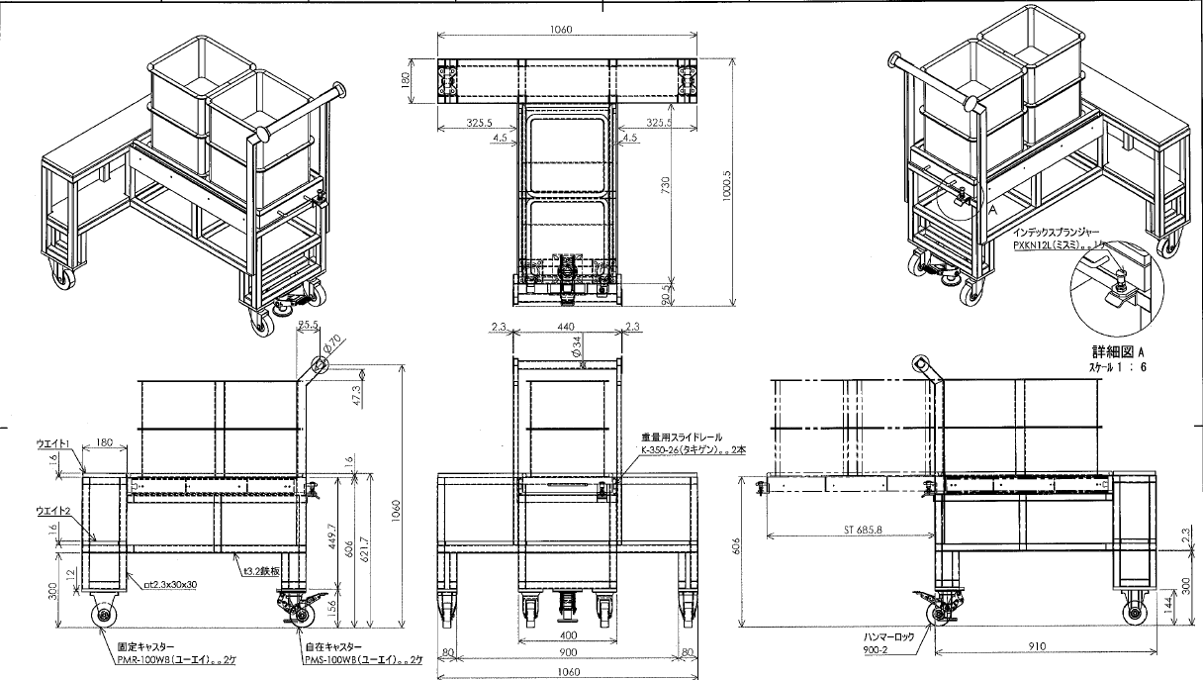
仮（20210419現在）
要素作業名 |  |  |  |  |  |  | 定期/定量 | 回 | ロット台数 | サイクル |  | 直当たり回数
手順 | 要 素 作 業 内 容 |  | 走行距離 | 走行 | 作業 | AGV作業 | 合計 | 必要人工 |  | 運搬具 |  | 規格
 | 開始 |  |  | 0 |  | 0.00
 | 走行 |  |  | 0 |  | 0.00
 | 旋回 |  |  | 0 |  | 4.50
 | 走行 |  |  | 0 |  | 0.00
 | 旋回 |  |  | 0 |  | 4.50
 | 走行 |  |  | 0 |  | 0.00
 | 旋回 |  |  | 0 |  | 4.50
 | 旋回 |  |  | 0 |  | 4.50
 | 走行 |  |  | 0 |  | 0.00
 | 開始 |  |  | 0 |  | 0.00
 | リフトアップ |  |  | 0 |  | 5.50
 | 走行 |  | 4.1 | 8.2 |  | 0.00
 | 旋回 |  |  | 0 |  | 4.50
 | 走行 |  | 37.9 | 75.8 |  | 0.00
 | 旋回 |  |  | 0 |  | 4.50
 | 走行 |  | 1.8 | 3.6 |  | 0.00
 | リフトダウン |  |  | 0 |  | 5.50 | 107.6
 |  |  |  | 0 |  | 0.00
 | 開始 |  |  | 0 |  | 0.00
 | 走行 |  |  | 0 |  | 0.00
 | 旋回 |  |  | 0 |  | 4.50
 | 走行 |  |  | 0 |  | 0.00
 | 旋回 |  |  | 0 |  | 4.50
 | 走行 |  |  | 0 |  | 0.00
 | 旋回 |  |  | 0 |  | 4.50
 | 旋回 |  |  | 0 |  | 4.50
 | 走行 |  |  | 0 |  | 0.00
 | 開始 |  |  | 0 |  | 0.00
 | リフトアップ |  |  | 0 |  | 5.50
 | 走行 |  | 3.3 | 6.6 |  | 0.00
 | 旋回 |  |  | 0 |  | 4.50
 | 走行 |  | 37.9 | 75.8 |  | 0.00
 | 旋回 |  |  | 0 |  | 4.50
 | 走行 |  | 2.6 | 5.2 |  | 0.00
 | リフトダウン |  |  | 0 |  | 5.50 | 143.6
 |  |  |  | 0 |  | 0.00
 |  |  |  | 0 |  | 0.00
 |  |  |  | 0 |  | 0.00
 |  |  |  | 0 |  | 0.00
 |  |  |  | 0 |  | 0.00
 |  |  |  | 0 |  | 0.00
 |  |  |  | 0 |  | 0.00
 |  |  |  | 0 |  | 0.00
 |  |  |  | 0 |  | 0.00
 |  |  |  | 0 |  | 0.00
 |  |  |  | 0 |  | 0.00
 |  |  |  | 0 |  | 0.00
 |  |  |  | 0 |  | 0.00
 |  |  |  | 0 |  | 0.00
 |  |  |  | 0 |  | 0.00
 |  |  |  | 0 |  | 0.00
 |  |  |  | 0 |  | 0.00
 |  |  |  | 0 |  | 0.00
 |  |  |  | 0 |  | 0.00
 |  |  |  | 0 |  | 0.00
 |  |  |  | 0 |  | 0.00
 |  |  |  | 0 |  | 0.00
 |  |  |  | 0 |  | 0.00
 |  |  |  | 0 |  | 0.00
 |  |  |  | 0 |  | 0.00
 |  |  |  | 0 |  | 0.00
 |  |  |  | 0 |  | 0.00
 |  |  |  | 0 |  | 0.00
 |  |  |  | 0 |  | 0.00
 |  |  |  | 0 |  | 0.00
 |  |  |  | 0 |  | 0.00
 |  |  |  | 0 |  | 0.00
 |  |  |  | 0 |  | 0.00
 |  |  |  | 0 |  | 0.00
 |  |  |  | 0 |  | 0.00
 |  |  |  | 0 |  | 0.00
 |  |  |  | 0 |  | 0.00
 |  |  |  | 0 |  | 0.00
 |  |  |  | 0 |  | 0.00
合 計 時 間 |  |  |  | 175.2 | 0.0 | 76.00
 |  |  |  |  |  | 251.2

原紙
 |  | 生産台数 | 14000 |  |  | 要 素 作 業 票 （タイプⅢ） |  |  |  |  | 承認 | 確認 | 作成
工場 |  | 台数 | 345
対象ライン |  | C.T | 73 | AGV速度 | 0.5 |  | 作成年月日：2021年4月16日

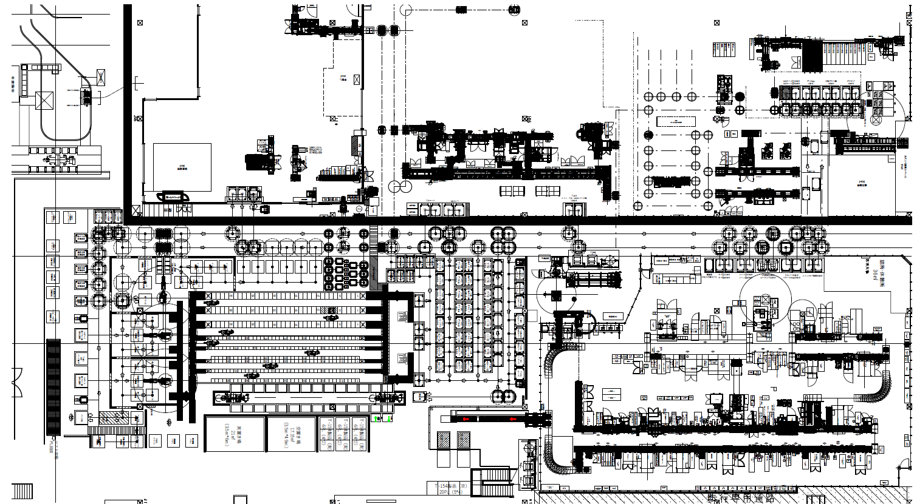
要素作業名 |  |  |  |  |  |  | 定期/定量 | 回 | ロット台数 | サイクル |  | 直当たり回数
手順 | 要 素 作 業 内 容 |  | 走行距離 | 走行 | 作業 | AGV作業 | 合計 | 必要人工 |  | 運搬具 |  | 規格
 |  |  |  | 0 |  | 0.00
 |  |  |  | 0 |  | 0.00
 |  |  |  | 0 |  | 0.00
 |  |  |  | 0 |  | 0.00
 |  |  |  | 0 |  | 0.00
 |  |  |  | 0 |  | 0.00
 |  |  |  | 0 |  | 0.00
 |  |  |  | 0 |  | 0.00
 |  |  |  | 0 |  | 0.00
 |  |  |  | 0 |  | 0.00
 |  |  |  | 0 |  | 0.00
 |  |  |  | 0 |  | 0.00
 |  |  |  | 0 |  | 0.00
 |  |  |  | 0 |  | 0.00
 |  |  |  | 0 |  | 0.00
 |  |  |  | 0 |  | 0.00
 |  |  |  | 0 |  | 0.00
 |  |  |  | 0 |  | 0.00
 |  |  |  | 0 |  | 0.00
 |  |  |  | 0 |  | 0.00
 |  |  |  | 0 |  | 0.00
 |  |  |  | 0 |  | 0.00
 |  |  |  | 0 |  | 0.00
 |  |  |  | 0 |  | 0.00
 |  |  |  | 0 |  | 0.00
 |  |  |  | 0 |  | 0.00
 |  |  |  | 0 |  | 0.00
 |  |  |  | 0 |  | 0.00
 |  |  |  | 0 |  | 0.00
 |  |  |  | 0 |  | 0.00
 |  |  |  | 0 |  | 0.00
 |  |  |  | 0 |  | 0.00
 |  |  |  | 0 |  | 0.00
 |  |  |  | 0 |  | 0.00
 |  |  |  | 0 |  | 0.00
 |  |  |  | 0 |  | 0.00
 |  |  |  | 0 |  | 0.00
 |  |  |  | 0 |  | 0.00
 |  |  |  | 0 |  | 0.00
 |  |  |  | 0 |  | 0.00
 |  |  |  | 0 |  | 0.00
 |  |  |  | 0 |  | 0.00
 |  |  |  | 0 |  | 0.00
 |  |  |  | 0 |  | 0.00
 |  |  |  | 0 |  | 0.00
 |  |  |  | 0 |  | 0.00
 |  |  |  | 0 |  | 0.00
 |  |  |  | 0 |  | 0.00
 |  |  |  | 0 |  | 0.00
 |  |  |  | 0 |  | 0.00
 |  |  |  | 0 |  | 0.00
 |  |  |  | 0 |  | 0.00
 |  |  |  | 0 |  | 0.00
 |  |  |  | 0 |  | 0.00
 |  |  |  | 0 |  | 0.00
 |  |  |  | 0 |  | 0.00
 |  |  |  | 0 |  | 0.00
 |  |  |  | 0 |  | 0.00
 |  |  |  | 0 |  | 0.00
 |  |  |  | 0 |  | 0.00
 |  |  |  | 0 |  | 0.00
 |  |  |  | 0 |  | 0.00
 |  |  |  | 0 |  | 0.00
 |  |  |  | 0 |  | 0.00
 |  |  |  | 0 |  | 0.00
 |  |  |  | 0 |  | 0.00
 |  |  |  | 0 |  | 0.00
 |  |  |  | 0 |  | 0.00
 |  |  |  | 0 |  | 0.00
 |  |  |  | 0 |  | 0.00
 |  |  |  | 0 |  | 0.00
 |  |  |  | 0 |  | 0.00
合 計 時 間 |  |  |  |  |  | 0.00

